PERFORMANCE
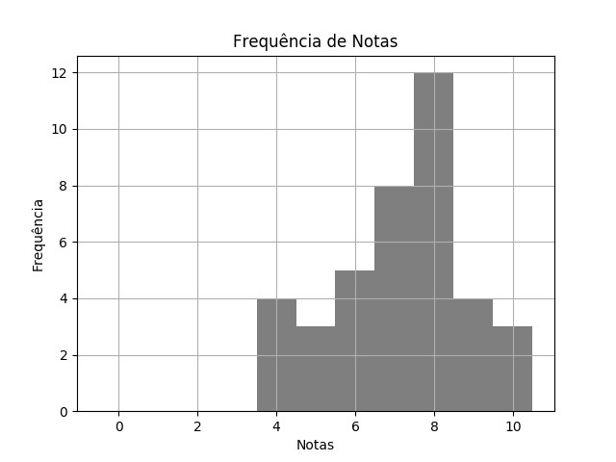
 |  | QUÍ SEM2 TPS 1 DESTRATOR.pdf |  |  | 02/03/2020 | Customers
 | RELATÓRIO DE PERFORMANCE
 |  | DESTRATORES
 | MAIOR: 10.00 | MENOR: 4.00 | MÉDIA: 7.15 | DESVIO: 1.66

 | Matriz de Destratores
 | A | B | C | D | E
Q. 1 | 5 | 9 | 2 | 23 | 0
Q. 2 | 18 | 1 | 1 | 19 | 0
Q. 3 | 4 | 0 | 3 | 32 | 0
Q. 4 | 5 | 27 | 1 | 2 | 4
Q. 5 | 6 | 22 | 6 | 0 | 5
Q. 6 | 1 | 7 | 3 | 26 | 2
Q. 7 | 39 | 0 | 0 | 0 | 0
Q. 8 | 0 | 1 | 7 | 1 | 30
Q. 9 | 0 | 10 | 27 | 1 | 1
Q. 10 | 0 | 0 | 5 | 34 | 0

